MK SP 3
 |  | HISTORIAS DE USUARIO Y CRITERIOS DE ACEPTACIÓN

Nro HU | Enunciado de la Historia
 | Rol | Funcionalidad | Razón | Mockup
3-001 | Yo como analista de nómina | Requiero registrar el centro de costo cliente y el centro de costo servicio | Para asociar estos datos básicos del cliente al empleado

3-002 | Yo como analista de facturación | Requiero requiero crear el contacto cliente | Para registrar el cliente en el sistema | 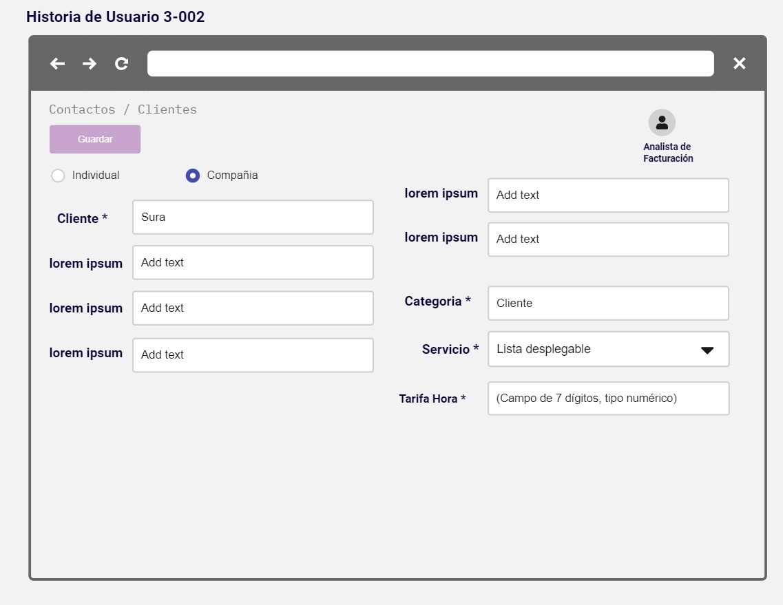

3-003 | Yo como director de proyecto | Requiero asignar un empleado | Para asociarlo al proyecto del cliente | 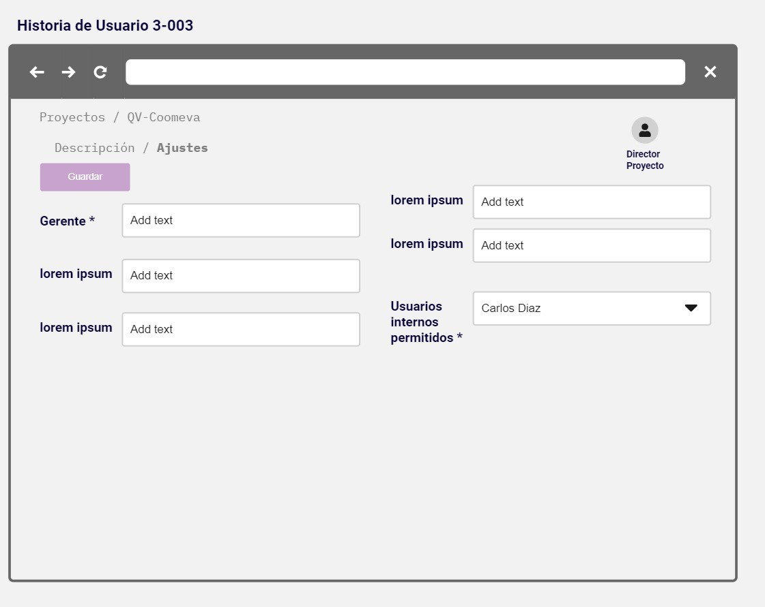

3-004 | Yo como director de proyecto | Requiero registrar el tiempo de almuerzo | Para afectar el registro de Horas a Reportar | 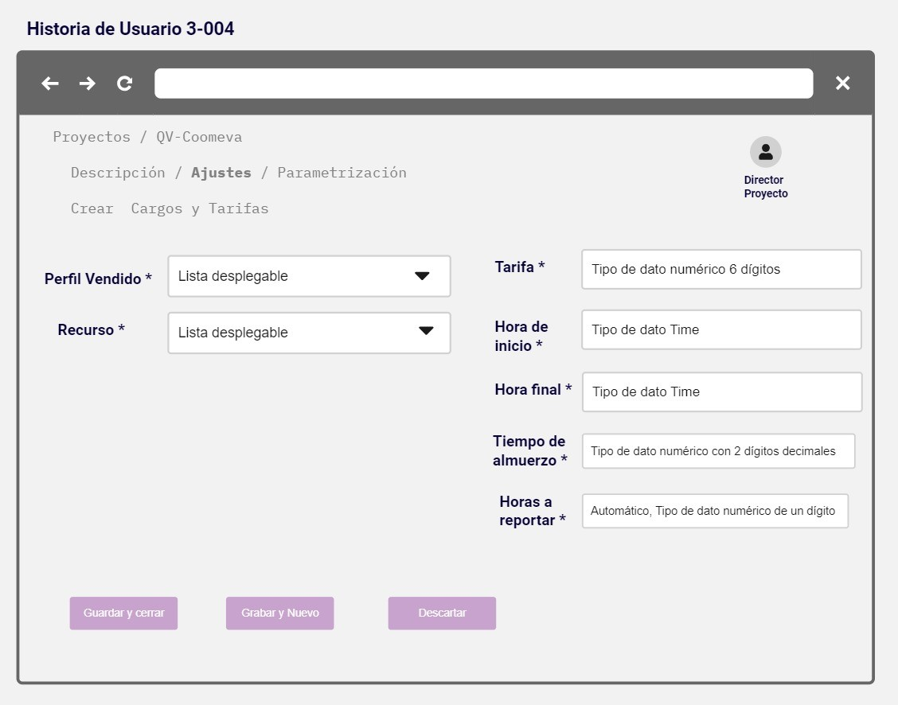

3-005 | Yo como director de proyecto | Requiero una confirmación de asignación de persona al proyecto | Para estar seguro de su correcta asignación | 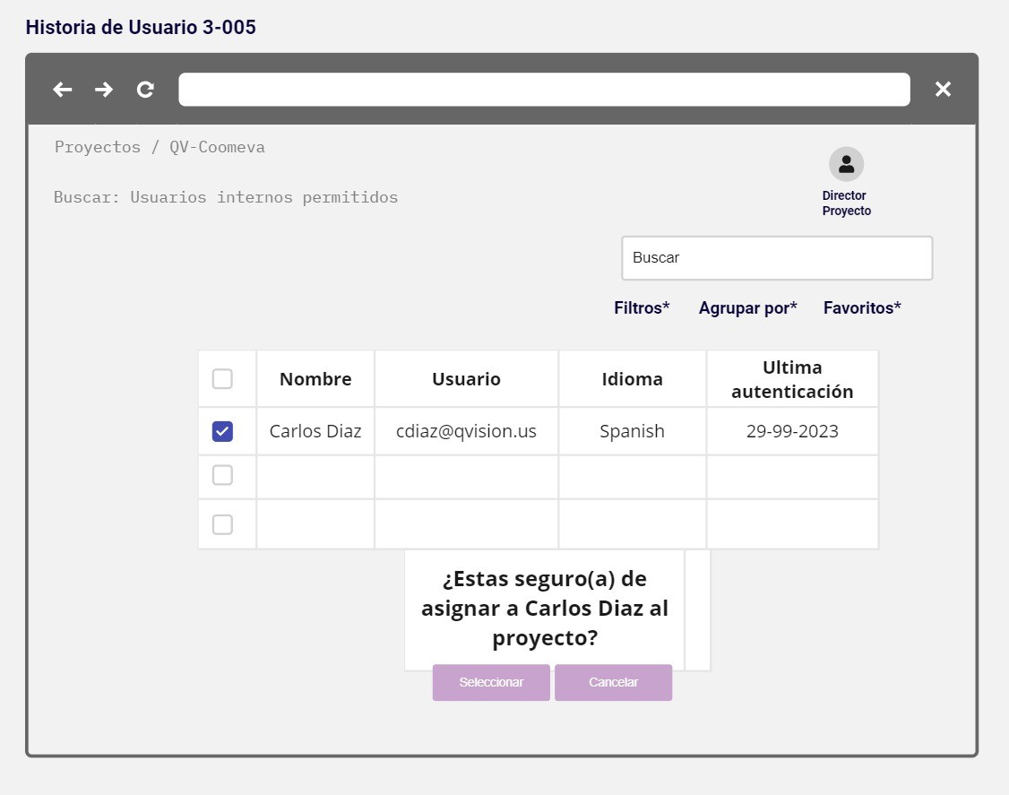

3-006 | Yo como jefe inmediato | Requiero realizar una solicitud de traslado de empleado | Para formalizar la petición de la novedad | 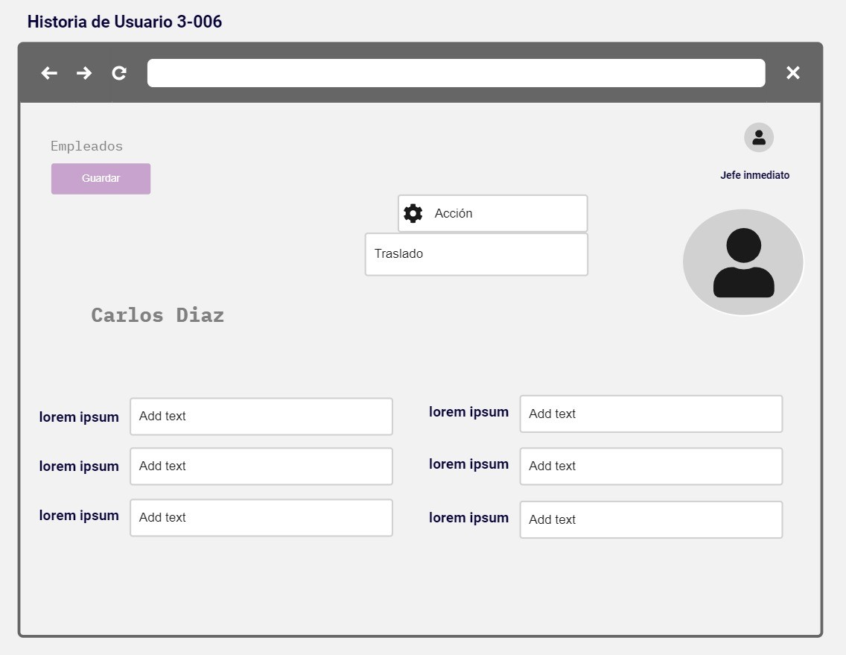

3-007 | Yo como jefe inmediato | Requiero registrar: jefe inmediato, nuevo jefe inmediato, cliente destino, proyecto y Fecha de Ingreso al Nuevo Cliente | Para realizar una solicitud de traslado de empleado dentro de la regional.

3-008 | Yo como jefe inmediato | Requiero registrar: jefe inmediato, nuevo jefe inmediato, cliente destino, proyecto y Fecha de Ingreso al Nuevo Cliente | Para realizar una solicitud de traslado de empleado fuera de la regional.

3-009 | Yo como jefe inmediato | Requiero en la vista tablero de empleados los campos Estado Solicitud Traslado y las acciones "Aprobar" o " Rechazar" | Para gestionar las respuestas a las solicitudes de traslado de empleados dentro y fuera de la regional.

3-010 | Yo como gerente regional | Requiero notificación por regional | Para conocer los empleados sin asignación y monitorearlos. | 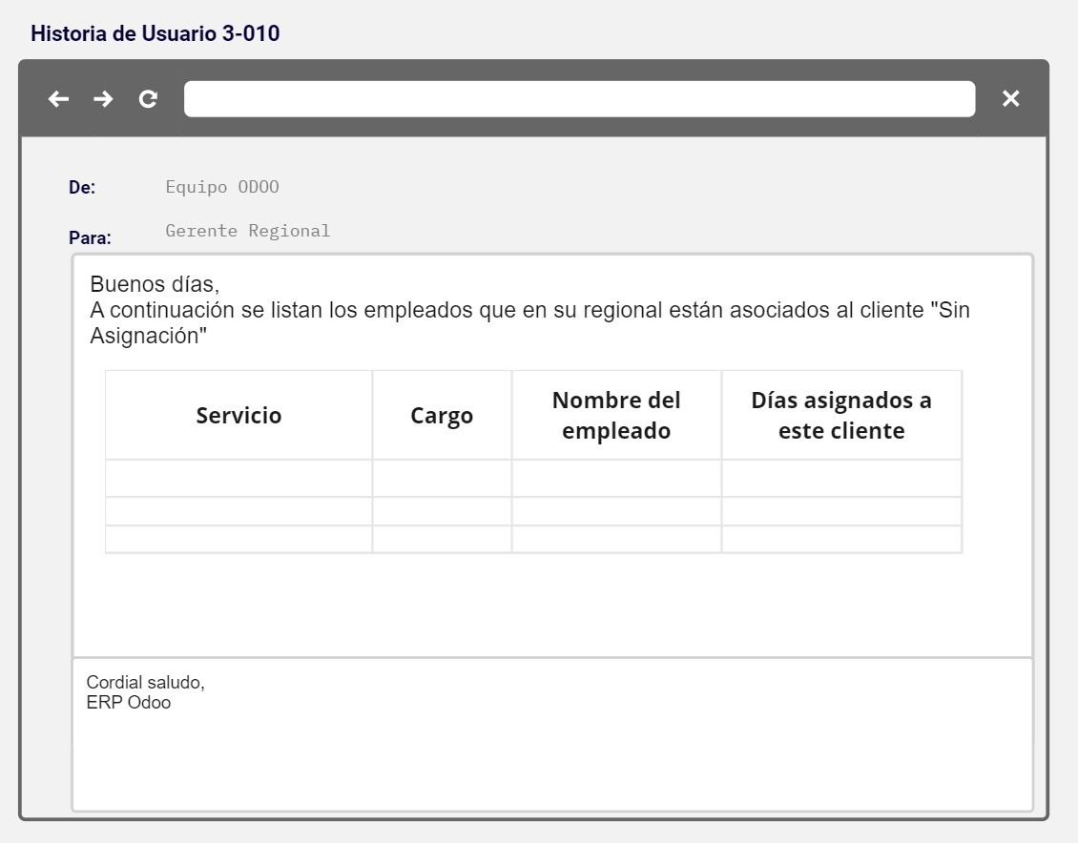

3-011 | Yo como líder solicitante | Requiero recibir notificación de cierre de informe de parte de horas | Para revisar y aprobar con antelación el informe | 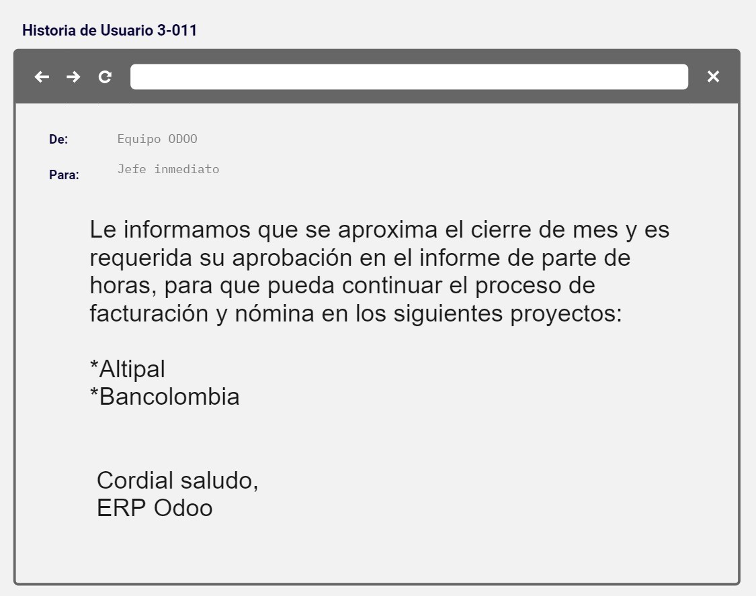

3-012 | Yo como líder solicitante | Requiero aprobar el informe generado desde el módulo de parte de horas | Para aprobar las horas facturables | 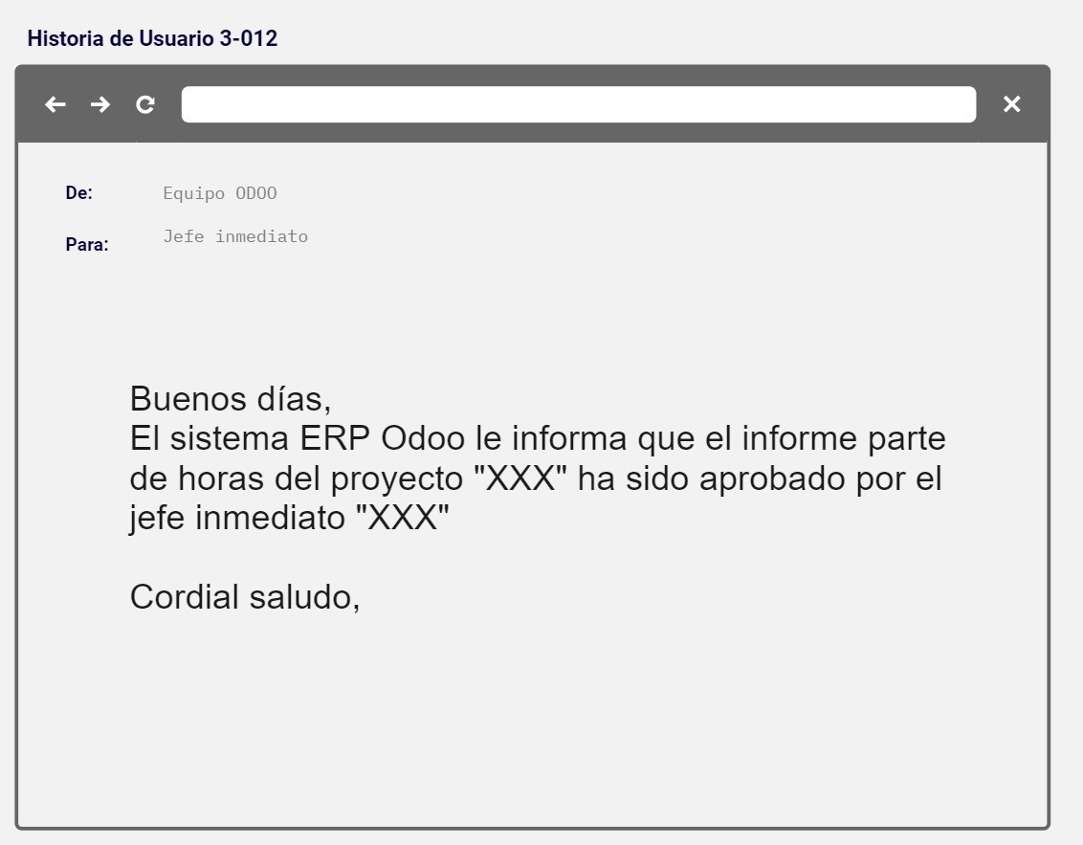

3-013 | Yo como director de proyecto | Requiero validar los registros en el informe de parte de horas | Para aprobar las horas facturables | 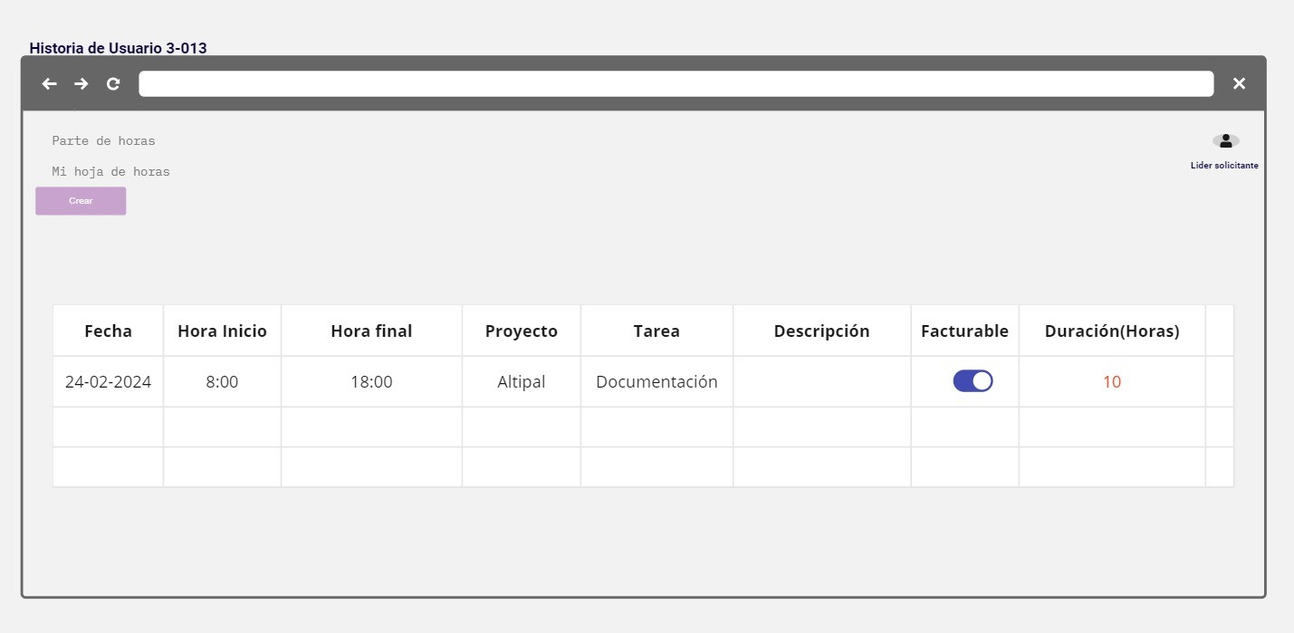

3-014 | Yo como analista | Requiero estar asignado a proyecto | Para reportar horas adicionales

